Лист5
РАБОЧИЙ ТЕХНИЧЕСКИЙ ОТЧЕТ |  |  |  |  | НОМЕР:2020 GN 02 008
 |  |  |  |  | ДАТА: 15.02.2020
Наименование предприятия |  |  |  | OOO "Sergeli-Avtotexxizmat"
Ф.И.О. составившего отчет |  |  |  | Усмонов Дониёр
Номер телефона с кодом города |  |  |  | Раб:+99(878) 147-74-77, Моб:+99 (890) 938-00-30
Модель |  |  | Идентификационный номер автомобиля |  | Пробег | Дата продажи
Кобольт |  |  | XWBJA69V9LA016109 |  | 753 | 2020-02-03
Обстоятельства при которых обнаружена проблема |  |  |  | Описание проблемы
 |  |  |  | Автомабил кузов лак буйок кисмида майда ок тодглар мавжуд автомабил ранги кулранг (GAN) булгани учин уини куз билан куриш кийн, кулбилан тегилганда сезилади. Шу юзасидан автомабил эгаси завод мухандислар томонидан уз автмабилни мумосини хал килиб беришларни сурамокда.(Автомабил Trade In дан сотиб олинган)
А. |  | Автомобиль стоял, двигатель не работал
В. | Автомобиль находился в движении: |  |  | Информация относительно проблемы (Приложить чертеж или фотграфию неисправности)
 |  | При торможении
 |  | При переходе от ускорения к накату
 |  | При переключение на задний ход |  | 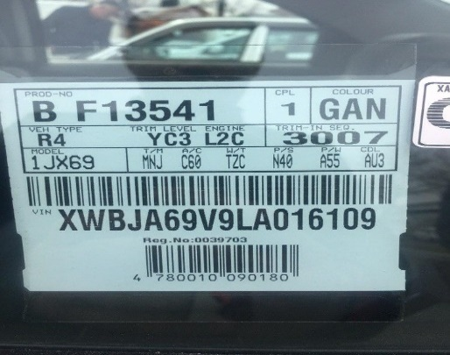 | 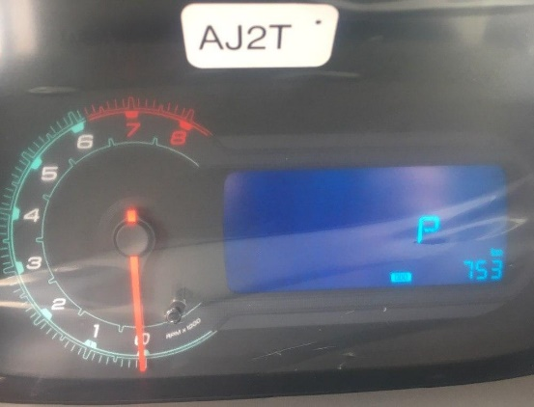
 |  | При повороте
 |  | При ускорении
 |  | При замедлении
 |  | При ______ оборотах в минут
 |  | При любой скорости
 |  | На неровной дороге
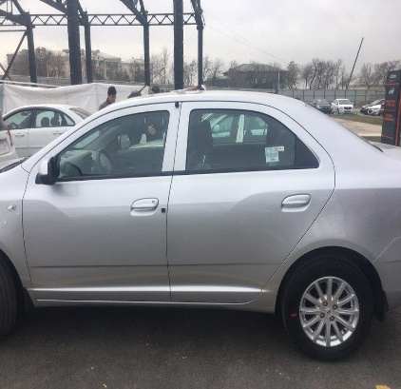
 |  | На _____ передаче
С. | При использовании:
 |  | Тормозов |  | 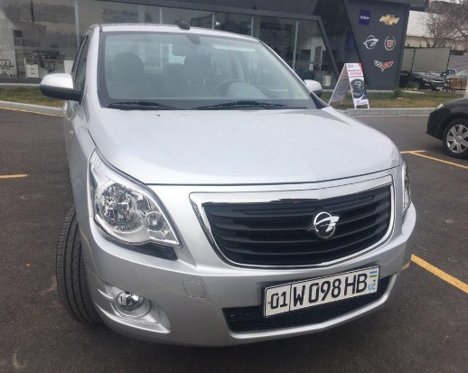 | 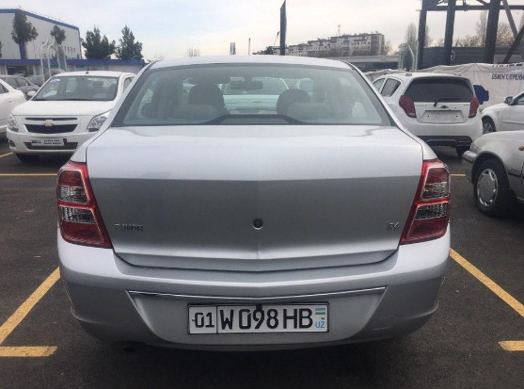
 |  | При повороте руля
 |  | При выключении сцепления
 |  | Обогревателя / кондиционера
 |  | При работе стеклоочистит / омывателя
 |  | При включении радио / CD проигрыват
 |  | Обогревателя заднего стекла
 |  | Прочее
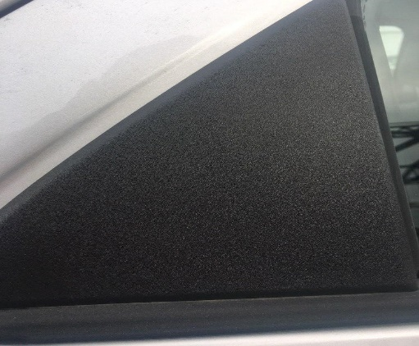
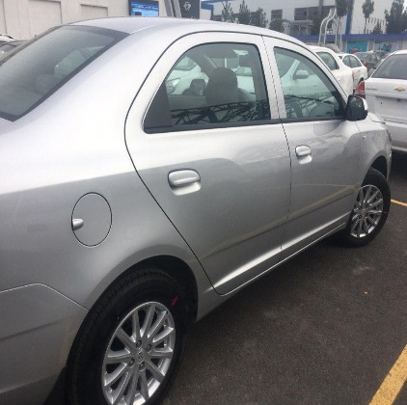
D. | При работе двигателя:
 |  | При запуске |  |  | 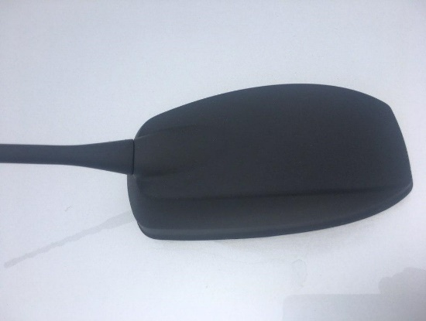
 |  | При прогреве
 |  | На холотом ходу
 |  | При горячем двигателе
E. | Возникает:
 |  | При ускорении
 |  | При высоких оборотах двигателя
 |  | При большой скорости
 |  | При большой загрузке багажника
F. | Когда случается по времени: |  |  | Информация о проблемной детали
 |  | Всегда |  | Номер детали по каталогу:
 |  | Иногда |  | Наименование детали:
 |  | После _____ км движения |  | Название поставщика:
 |  | После _____ минут езды |  | LOT № детали:
Действия инженера по гарантии дилерского предприятия

Ответственный Отдел по принятию мер и исследованию проблемы

 |  |  |  | (заполняется со стороны Отдела Гарантии качества АО "UzAvto Motors")

